ค่าใช้จ่าย
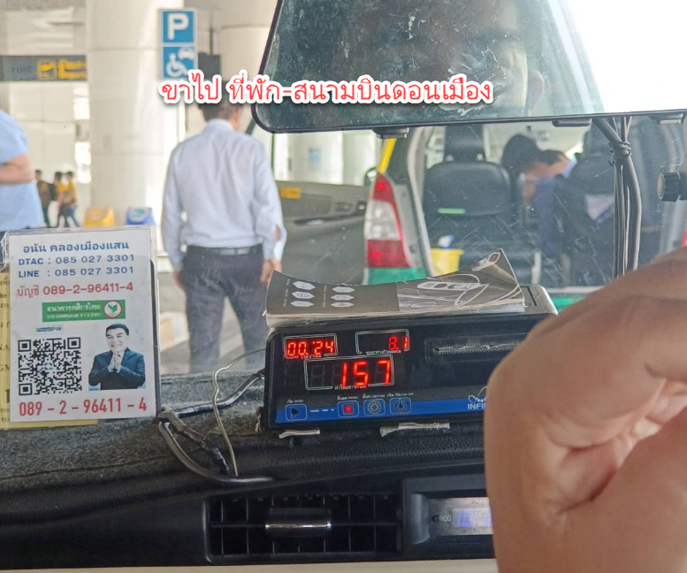
Point IT Consulting Co.,Ltd.
19 Soi Suphapong1 split6 KwengNongbon KhetSuanluang Bangkok 10250
ใบเบิกเงินค่าใช้จ่ายประจำเดือนกันยายน 2566

ชื่อผู้เบิก |  | คุณอภิรักษ์ บางพุก |  |  | วันที่เบิก | 243522 | ค่าใช้จ่ายเดือน | 243497
แผนก/ฝ่าย |  | IT Service Solution
หมายเหตุ
ลำดับ | วันที่ | เอกสารเลขที่ | รายการ |  |  | จำนวนเงิน | ภาษีมูลค่าเพิ่ม 7% | รวม
 |  |  | Project : LAOS LIMS (NEXLAB)
1 | 1966-09-20 |  | ค่าเดินทางขาไป (ที่พัก-สนามบินดอนเมือง โดย แท็กซี่) |  |  | 157.00 |  | 157.00
2 | 1966-09-22 |  | ค่าเดินทางขากลับ (สถามบินสุวรรณภูมิ - ที่พัก โดย แท็กซี่) |  |  | 315.00 |  | 315.00
3 | 1966-09-22 |  | ค่าแท็กซี่ (Taxi) |  |  | 50.00 |  | 50.00
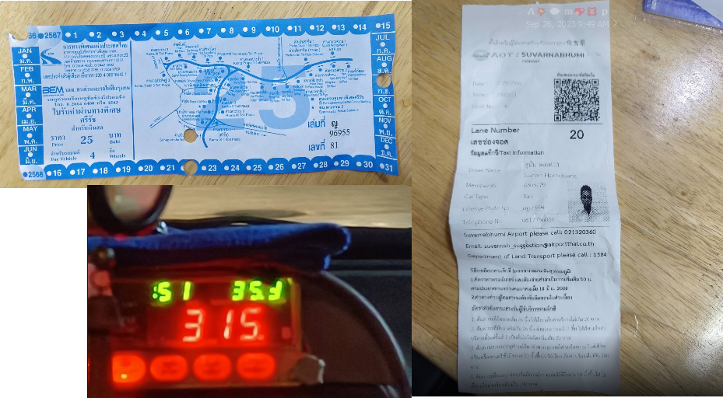
4 | 1966-09-22 |  | ค่าทางด่วน (ขากลับ) |  |  | 25.00 |  | 25.00

 |  |  |  |  |  |  | รวมเงิน | 547.00
 |  |  |  |  |  |  | ภาษีมูลค่าเพิ่ม 7% | -
รวมเงิน |  | ห้าร้อยสี่สิบเจ็ดบาทถ้วน |  |  |  |  |  | 547.00
ชำระเป็น .........เงินสด หรือ ....... เช็คธนาคาร...................................... เลขที่................................... วันที่.......................................
ผู้เบิกเงิน นายอภิรักษ์ บางพุก |  |  | ผู้อนุมัติ | ผู้ตรวจจ่าย |  |  | ผู้รับเงิน

